Sheet1
Scene No. | 0
Quest Title | 新手任务2——召唤
Quest Log | 召唤出自己魔法书中的宠物
Map No. | 22
 | 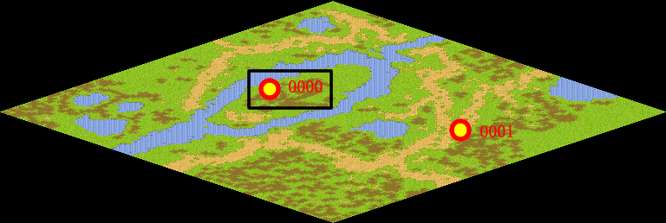
NPC No. | 0
Condition | 完成Quest-0200
Dialog | 你的魔法书里封印着神奇的宠物伙伴，他将在你需要的时候保护你，和你并肩战斗，伴随你冒险成长。你现在就把它召唤出来，看看他长什么样子吧！很简单，双击宠物栏里的魔法书就可以了。
Select | 1：接受，2：不接受
Result | 1 : Scene 0001, 2 : 关闭对话框

ScriptFile | Qlog-0201-000.scr
 | Q0000-0201-000.scr

